关系图
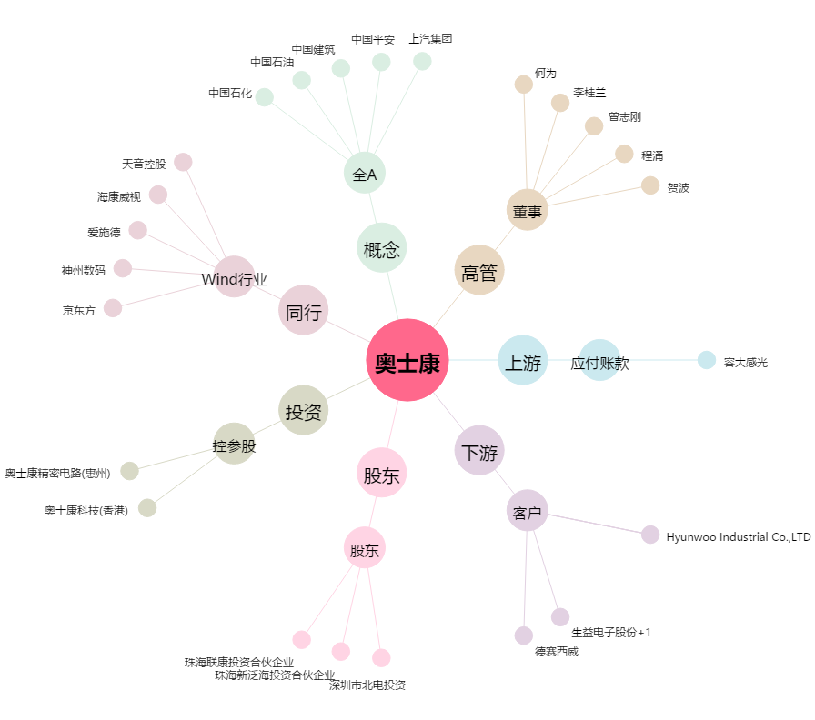
奥士康[002913.SZ] - 关系概览图

